상품제안서
파라체이스 3단 완전 자동 우산 | 상품코드: S43759

 |  |  |  |  |  |  | 02-713-8555 | www.synergygift.co.kr
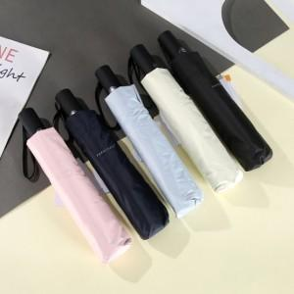

【상세/제작정보】 | <p><span style="font-size: 14pt;">실크 색상에 따라 추가비용 발생합니다!</span></p>

【인쇄/포장옵션】 | [손잡이] 실크, [원단] 원단실크1도 / 포장지포장

【공급단가】 | 수량 | 50~ | 100~ | 300~ | 1,000~ | 3,000~
*VAT별도 | 단가 | 18,720원 | 18,000원 | 17,280원 | 16,410원 | 16,120원

【상품 URL】 | https://www.synergygift.co.kr:443/src/goods_detail.php?gdno=43759

